Instrucciones


INTRUCCIONES:

1) Completar la información a partir de la fila 8 columna A de la pestaña ¨MANTENIMIENTO¨.
2) Indicar manualmente el numero de Orden de Trabajo en función al Servicio a cumplir, iniciando el mismo con el correspodiente numero asignado.
 | a) Ejemplo: Si es el Servicio de Cafeteria, la Orden de trabajo comenzará con el numero ¨1¨; si es el servicio de Limpieza empezará con el numero ¨2¨
3) Completar los materiales en función del stock existente y dar de baja en la planilla de los mismos
4) Completar las personas asignadas a realizar dicha tarea:
 | Abdon P, Francisco - | Cultraro, Alfredo - | Cugliati, Marcos - | Oster, Mauro - | Santiago, Mario - | Quintana, Carlos
5) Indicar la procedencia de los materiales a ser utilizados. Es decir, si proceden del STOCK existente, si se compraron por CAJA CHICA o bien si los proporciona el AREA que solicita el trabajo
6) Indicar el Estado de Situacion:
 | a) APROBADO: trabajo autorizado y en condiciones de realizarse pero que aun no se ejecutó
 | b) PENDIENTE: trabajo en ejecución pendiente de finalizar
 | c) FINALIZADO: trabajo realizado y ejecutado
7) Calcular el tiempo de finalizacion inicial, y luego colocar el real (una vez finalizado). Respetar la unidad de medida.
8) Una vez completa, seleccionar la fila 8, copiar y pegar en la fila libre de la parte inferior. De modo tal de ir acumulando todas las peticiones u ordenes de trabajo. (OJO de no cortar!)
9) En la pestaña ¨Nº ORDEN¨, aparece la ficha del servicio a ser realizado para imprimir y hacer firmar por los responsables. (Una vez que se completa la fila 6)

IMPORTANTE: no dejar celdas sin completar, es decir en blanco.

EJEMPLO

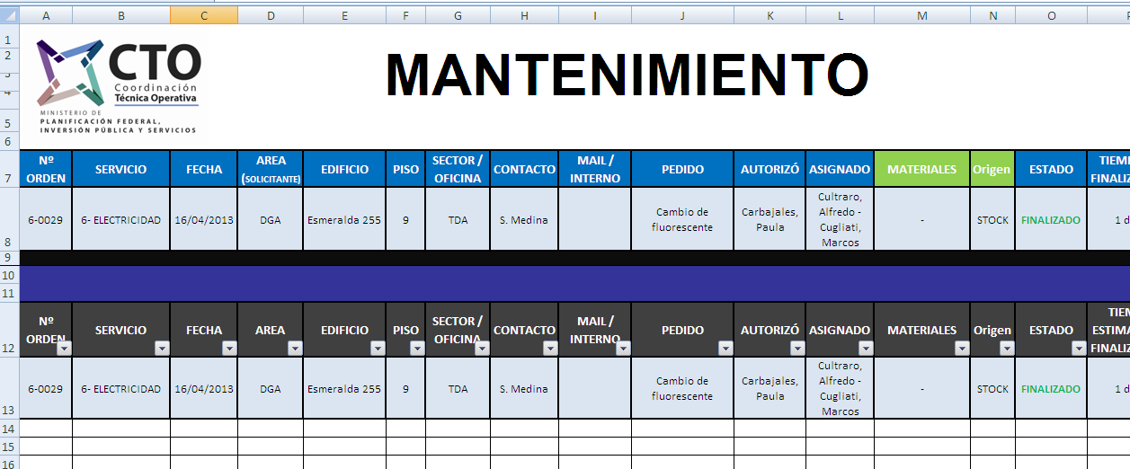

SE COPIA

SE PEGA

CARGA DE PEDIDOS
ORDENES DE TRABAJO CTO CCK

OT
 |  |  |  |  |  |  |  |  |  |  |  |  |  |  |  |  |  | "2016 - Año del Bicentenario de la Declaración de la Independencia Nacional”
N° OT | FECHA | DESCRIPCION | TAREAS |  |  |  |  |  |  |  |  |  | SOLICITANTE |  |  | RESPONSABLE ASIGNADO |  | OBSERVACIONES
 |  |  | TAREA 1 | TIEMP EST | TAREA 2 | TIEMP EST | TAREA 3 | TIEMP EST | TAREA 4 | TIEMP EST | TAREA 5 | TIEMP EST | NOMBRE | AREA | TELEFONO | NOMBRE | AREA / EMPRESA

001 | 2016-07-19 | prueba | probando | 30 min | prueba | 10 min | prueba | 10 min | prueba | 10 min | prueba | 10 min | Fernanda | Calidad/C&P | n/a | Gabriel Zeñuk | Limpieza/SG | Se requiere atender urgente
002 | 2016-08-04 | gaby | gaby
003
004
005
006
007
008

